Worksheet
 | Alklima B.V.
 | Van Hennaertweg 29
 | 2952 CA Alblasserdam
 | NEDERLAND
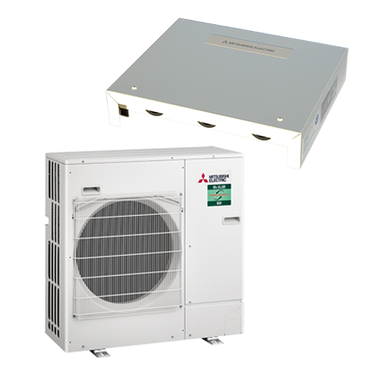
Code | LBK-ZM60I 0-10V (R32) SET
Product | LBK-ZM60I 0-10V SET

Vermogen & prestaties
Naam |  | Waarde | Eenheid
Koelcapaciteit |  | 2.40 - 6.00 | kW
Verwarmingscapaciteit |  | 2.80 - 7.00 | kW
Verwarmingscapaciteit bij -10 graden |  | 4.2 | kW
SCOP-buiten unit |  | 4.7

Elektrische gegevens
Naam |  | Waarde | Eenheid
Bekabeling tussen interface en buiten-unit |  | 4x1,5mm²
Voeding, fase & frequentie |  | 230V / 1~N+a / 50 Hz
Nominaal opgenomen vermogen (koelen/verwarmen) |  | 1.41 / 1.51 | kW
Maximaal opgenomen vermogen |  | 3.9 | kW
Maximale stroomsterkte (MCA) |  | 19 | A
Afzekering apparaat |  | 20 | A
Aansluiting voeding |  | Op buiten-unit

Technische gegevens
Naam |  | Waarde | Eenheid
PED categorie in overeenstemming met 2014/68/EU |  | 2
Type koudemiddel (GWP) |  | R32 (675)
Koudemiddelinhoud |  | 2.8 | kg
Voorgevuld tot x meter leidinglengte |  | 30 | m
Extra vulling per meter leidinglengte |  | 40 | g
Verdampingstemperatuur |  | 10 | °C
Oververhitting |  | 5 K
Condensatietemperatuur |  | 45 | °C
Onderkoeling |  | 5 K
Max. werkdruk |  | 41.5 | bar
Minimale inhoud dx-blok |  | 0.6 | l
Inhoud dx-blok bij 10 meter leidingwerk |  | 3.6 | l
Inhoud dx-blok bij 20 meter leidingwerk |  | 2.7 | l
Inhoud dx-blok bij 30 meter leidingwerk |  | 1.8 | l
Max. drukverlies dx-blok |  | 0,03 MPa
Luchtaanzuigtemperatuur koelen |  | 15 - 32 | °C
Luchtaanzuigtemperatuur verwarmen (bij 1 unit) |  | 0 - 28 | °C
Luchtaanzuigtemperatuur verwarmen (bij 2-6 units) |  | 5 - 28 | °C
Luchthoeveelheid bij 1 unit (min/nom) |  | 630 - 1260 | m3/h
Luchthoeveelheid bij 1 unit (max) |  | 2520 | m3/h
Luchthoeveelheid bij 2-5 units (max) |  | 5544 | m3/h
Luchthoeveelheid bij 6 units (max) |  | 6653 | m3/h
Max. leidinglengte |  | 55 | m
Max. hoogteverschil |  | 30 | m
Luchtdebiet buitendeel |  | 3300 | m3/h
Bedrijfstemperatuur koelen (Dry Bulb) |  | -15.00 - 46.00 | °C
Bedrijfstemperatuur verwarmen (Wet Bulb) |  | -20.00 - 21.00 | °C

Geluidsprestaties
Naam |  | Waarde | Eenheid
Geluidsdrukniveau buitenunit koelen |  | 47 | dB(A)
Geluidsdrukniveau buitenunit verwarmen |  | 49 | dB(A)
Geluidsniveau buitenunit (bij nachtverlaging op 1m) |  | 44 | dB(A)
Geluidsvermogenniveau buitenunit |  | 67 | dB(A)

Afmetingen & aansluitingen
Naam |  | Waarde | Eenheid
Koelleiding diameters |  | 3/8" - 5/8"
Afmetingen binnen-unit (HxBxD) |  | 278 x 336 x 69 | mm
Gewicht binnenunit |  | 2.5 | kg
Afmetingen buiten-unit (HxBxD) |  | 943 × 950 × 330 | mm
Gewicht buitenunit |  | 67 | kg

Uitvoering & werking
Naam |  | Waarde | Eenheid
Werkingsprincipe |  | Koelen en verwarmen
Model (binnenunit) |  | Overig
Kleur binnenunit |  | Wit
Inverter gestuurd |  | Ja
Met draadloze afstandsbediening |  | Nee
Met afstandsbediening |  | Ja
Met klokprogramma/timer |  | Ja
Met luchtzuiveringsfilter |  | Nee
Met geurfilter |  | Nee
Binnenunit met buitenluchtaansluiting |  | Nee

